상품제안서
[워터맨] 엠블렘 만년필 | 상품코드: F21050

 |  |  |  |  |  |  | 02-412-0044 | www.easy1.co.kr
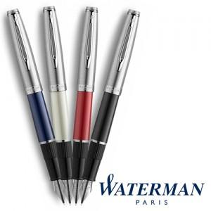

【상세/제작정보】

【인쇄/포장옵션】 | 레이저 / 포장불가능

【공급단가】 | 수량 | 30~ | 50~ | 100~ | 300~ | 500~
*VAT별도 | 단가 | 70,030원 | 67,440원 | 64,750원 | 62,160원 | 60,600원

【상품 URL】 | https://dev.easy1.co.kr:443/src/goods_detail.php?gdno=21050

